Souhrn
Položkový výkaz a specifikace

místo dodání: Lékařská fakulta v Plzni, Ústav jazyků, alej Svobody 76, 323 00 Plzeň, kontaktní osoba: Barbora Duchková, mobil: 377 593 520
Položka č. | Počet ks | Název | Specifikace | Designová představa | Jednotková cena bez DPH (Kč) | Celková cena bez DPH (Kč) | Identifikace nabízeného zboží
1 | 2 | kancelářský kontejner | Základní rozměry: 590 x 400, v. 550 mm Barva: šedá, matný vzhled (detail v popisu) Popis: Kontejner se čtyřmi stejně vysokými zásuvkami (plnovýsuv) v horní zásuvce vložený BBP tužkovník, BBP OA zásuvka černá kovová. Materiál DLTD tl. 18 mm Kronospan PE šedé 112, korpus s hranou ABS 1, horní deska a čela zásuvek ABS 2 mm, kontejner je opatřen kolečky s úpravou pro tvrdý povrch, má centrální uzamykání s výměnnou vložkou a bezpečnostní blokaci výsuvu několika zásuvek naráz. Úchytka Menusa 128 mm hliník. | 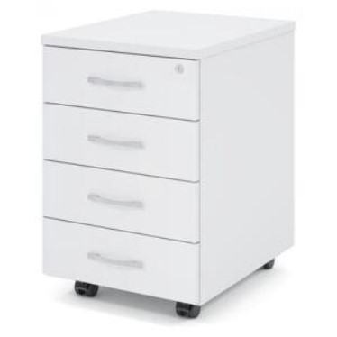 Orientační obrázek – designová představa: | 0.00 | 0.00

 |  |  | Smontováno
 |  |  |  |  | Celkem: | 0.00

 |  |  |  |  | CELKEM: | 0.00

